상품제안서
미니 나이프 보드세트(칼5개+도마+파우치세트) | 상품코드: F22466

 |  |  |  |  |  |  | 02-412-0044 | www.easy1.co.kr
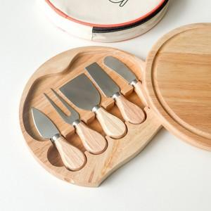 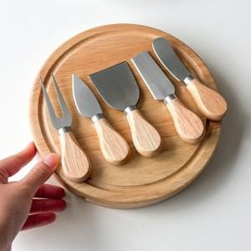 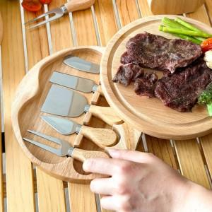

【상세/제작정보】 | <span style="font-family: 돋움체, dotumche, applegothic; font-size: 10pt;">​</span>

【인쇄/포장옵션】 | / OPP(비닐)

【공급단가】 | 수량 | 20~ | 50~ | 100~ | 300~ | 500~
*VAT별도 | 단가 | 19,820원 | 19,500원 | 19,030원 | 18,550원 | 18,230원

【상품 URL】 | https://easy1.co.kr:443/src/goods_detail.php?gdno=22466

